Préparation
Exercice 1
Question 1)
Fonction de transfert filtre FIR :

Question 2)
Unité de retard faisable en stockant les valeurs de l'appel de la fonction lors du calcul précédent dans des variables
Aussi faisable via des tableaux: les valeurs dans le tableau correspondent aux échantillons X[i]
Question 3)
Pour Q échantillons
Q additions, Q+1 multiplications => Complexité en 2Q+1
côté mémoire: 1 registres pour chaque échantillons x, un pour chaque coefficient C, 1 pour y
Soit (Q+1) pour x, (Q+1) pour C, et 1 pour y
In fine: 2Q+3 unités de mémoires
Exercice 2
D'après PPT cours:
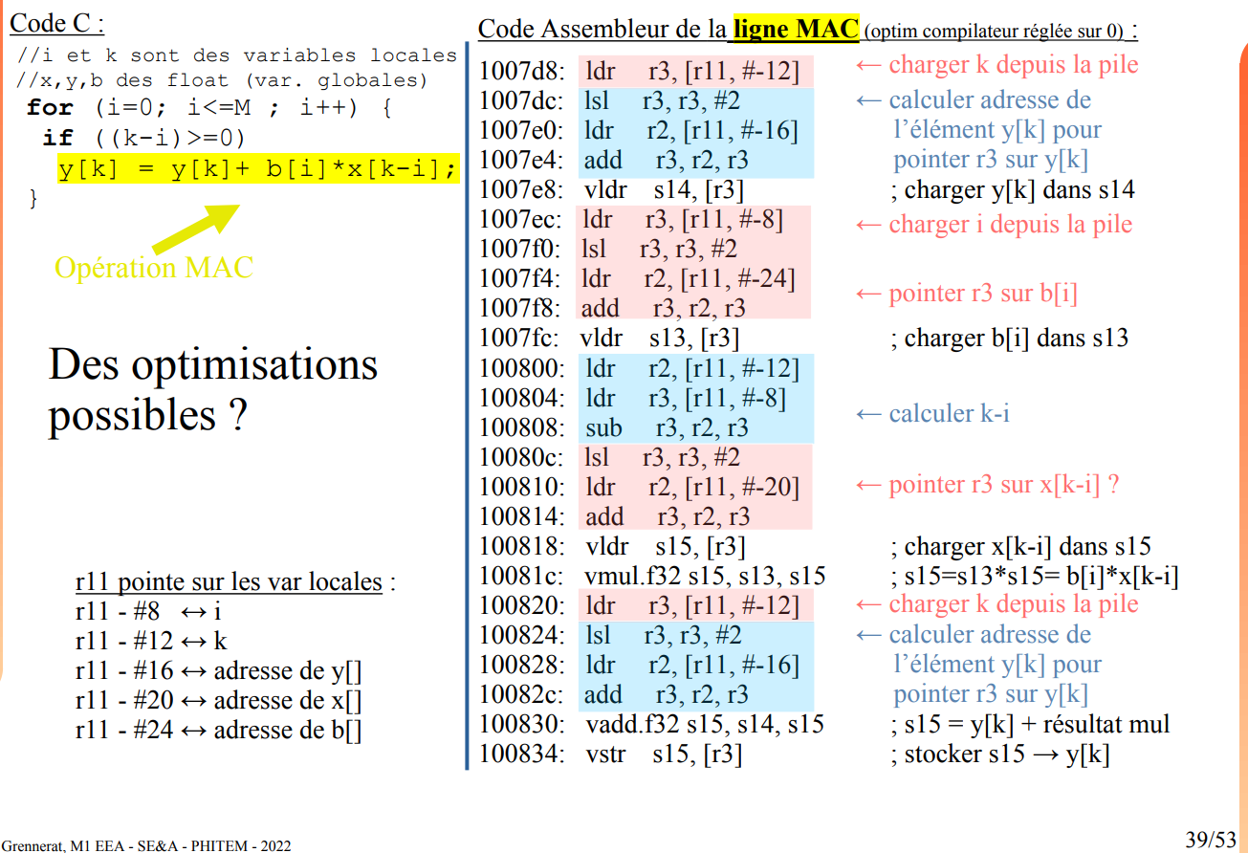

LDR & STR => 2 cycles
VLDR pour float => 2 cycles
VMUL.F32 => 1cycles
VSTR => 2 cycles
LSL => 1 cycles
VADD.F32 => 1 cyles
Soit 37 cycles pour une seul opération y[k] += b[i]*x[k-i]
Chaque y[k] demande à répéter cette opération 5 fois
Il y a 256 y[k] à calculer
Donc en première approximation, avec Cortex M4, il faut 256*5*37 cycles = 47 360 (sans compter la complexité de la boucle "for")

FIR1
Code pour le premier filtre FIR:

Premiers résultats:
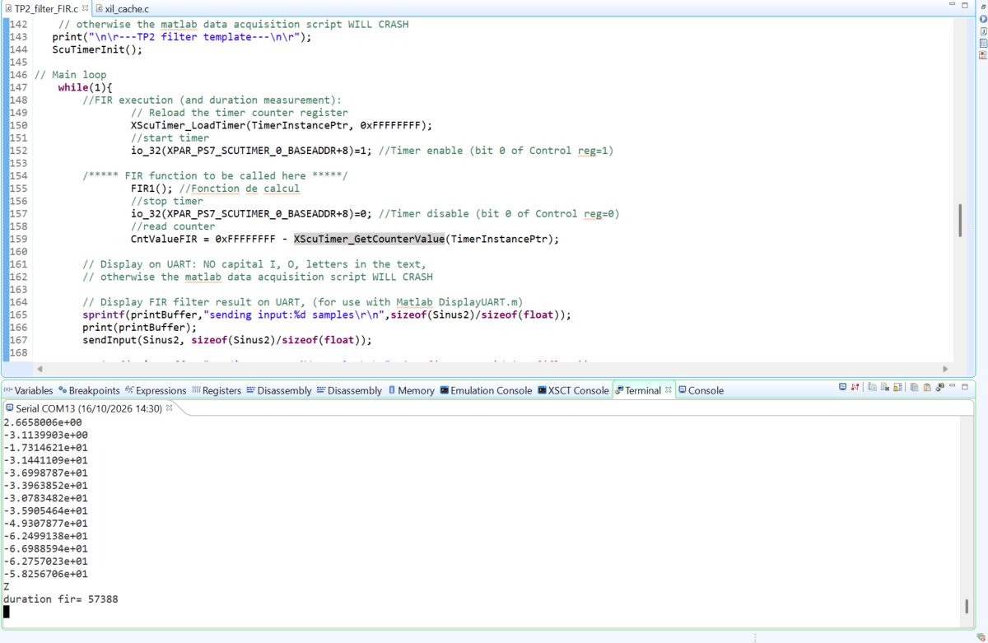
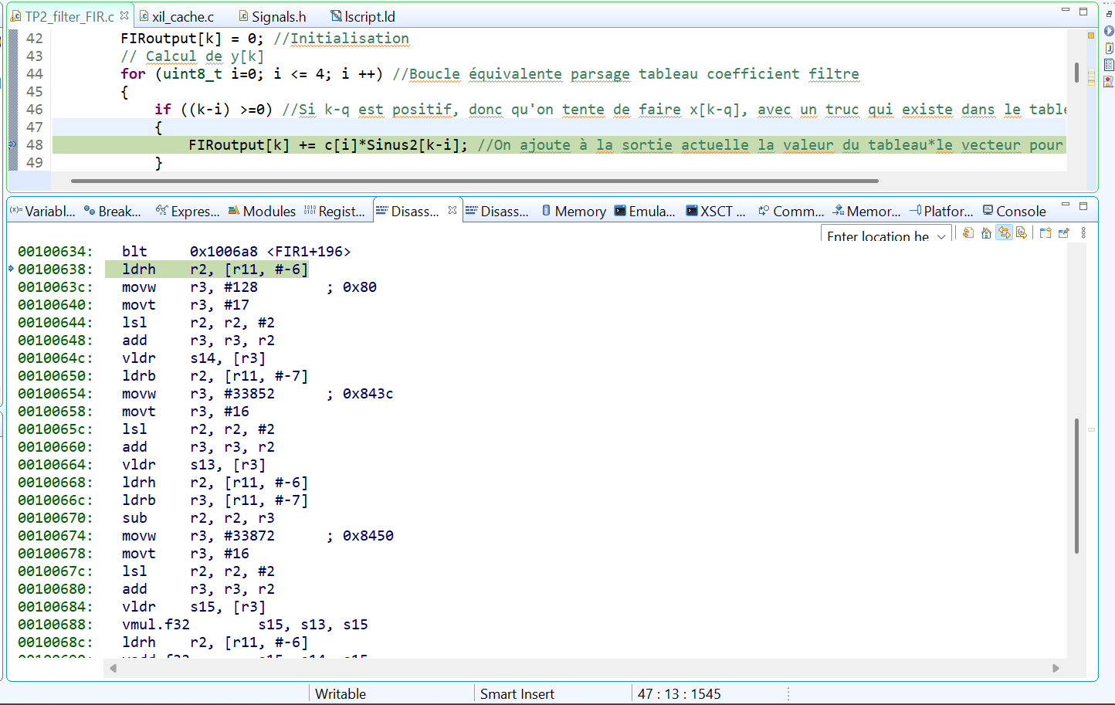

L'ordre de grandeur est le même que celui calculé

Résultat sur MATLAB

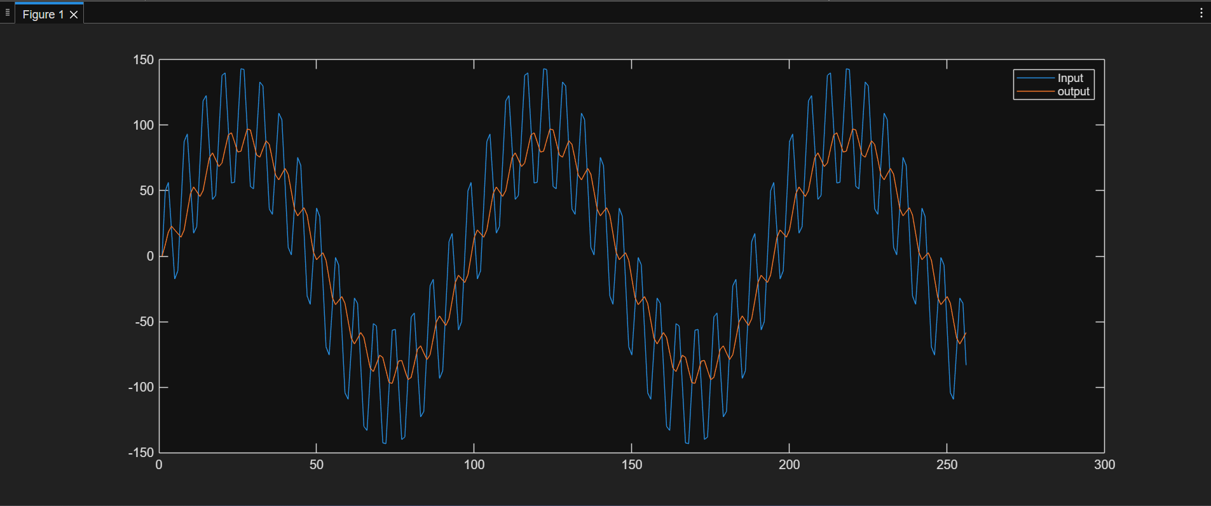

On remarque une atténuation de l'amplitude HF, mais l'amplitude BF est très peu modifiée.
On remarque également un déphasage légé en BF, mais de quasiment de 90° pour la HF

FIR2
Code utilisé:

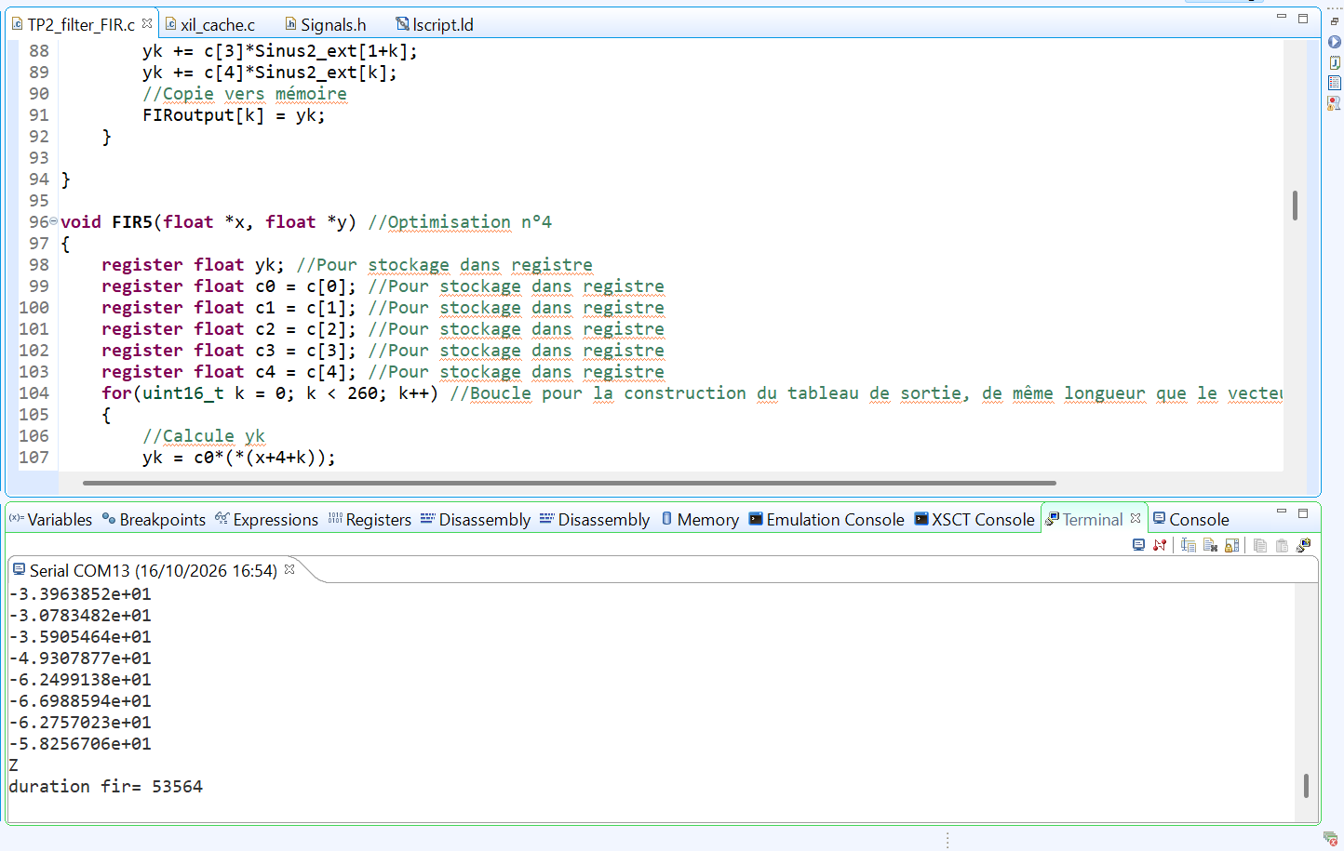
Nombre de cycles:

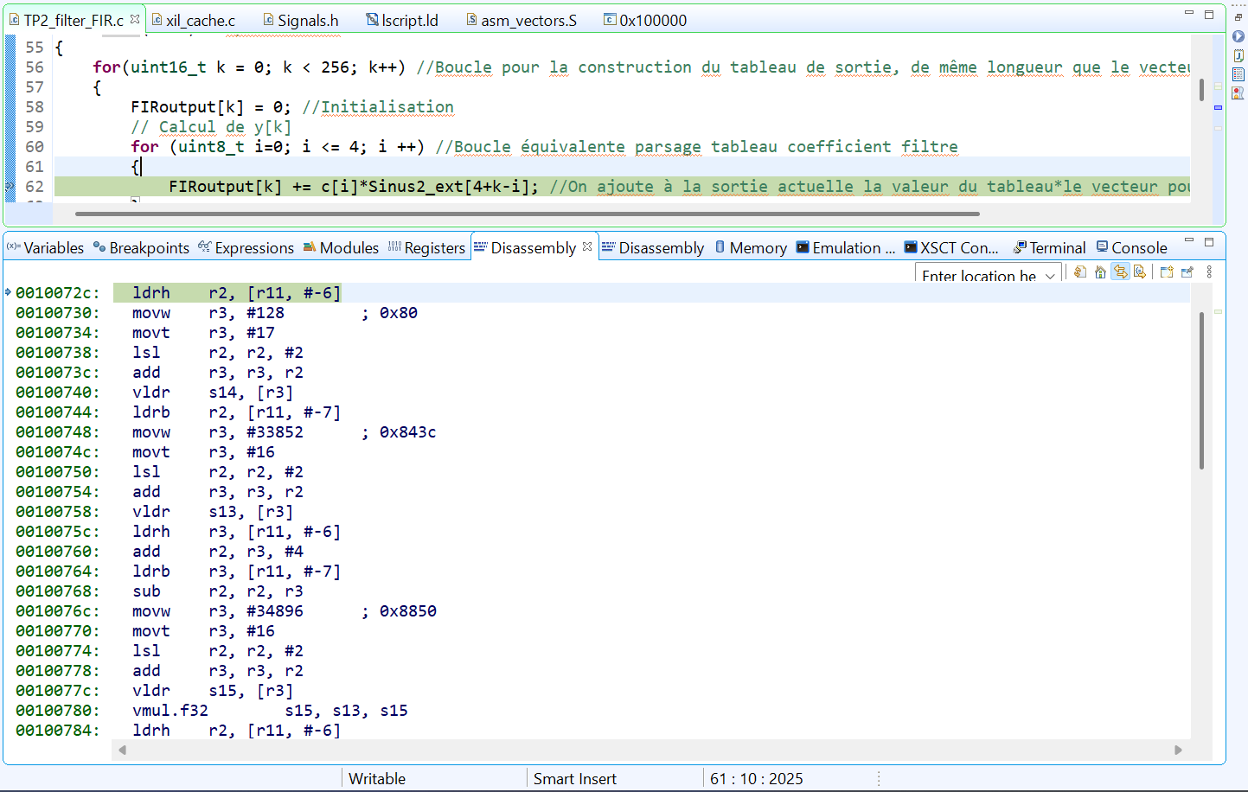

On retrouve une différence de 2500 cycles, environ
54000/260 = 208 cycles / calcul de y[k]
57000/256 = 223 / calcul de y[k]
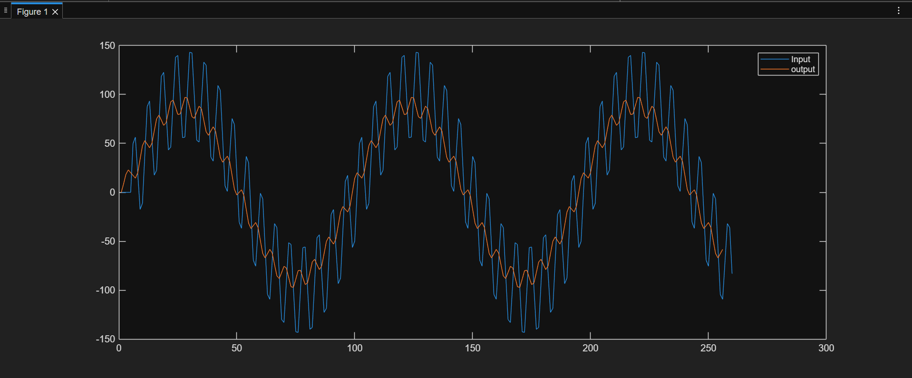
On a gagné par calcul de y[k]

Dans le cours:

2 LDR + 1 SUB + 1 LSL + 1 LDR + 1 ADD = 9 cycles
Avec les optimisations du compilateur, on retrouve une différence sur l'ordre de grandeur pour le calcul de y[k] qui est cohérente

Résultats MATLAB

Un décalage est présent, due au fait que le signal d'entrée est de longeuru 260, et celui de sortie 256, mais qu'ils sont affichés par la même échelle
Mais la forme de base est la même que précédemment

FIR3
Code:

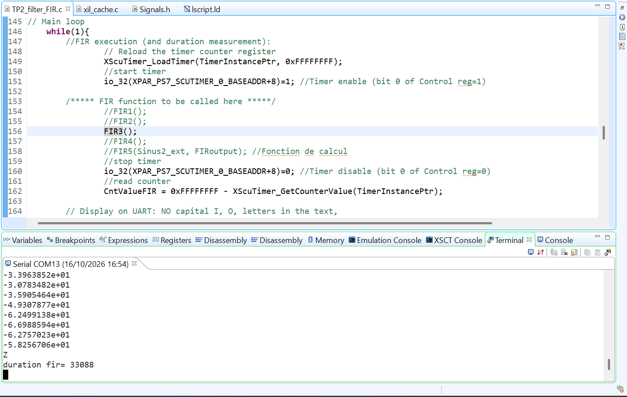
Cycles d'horloge

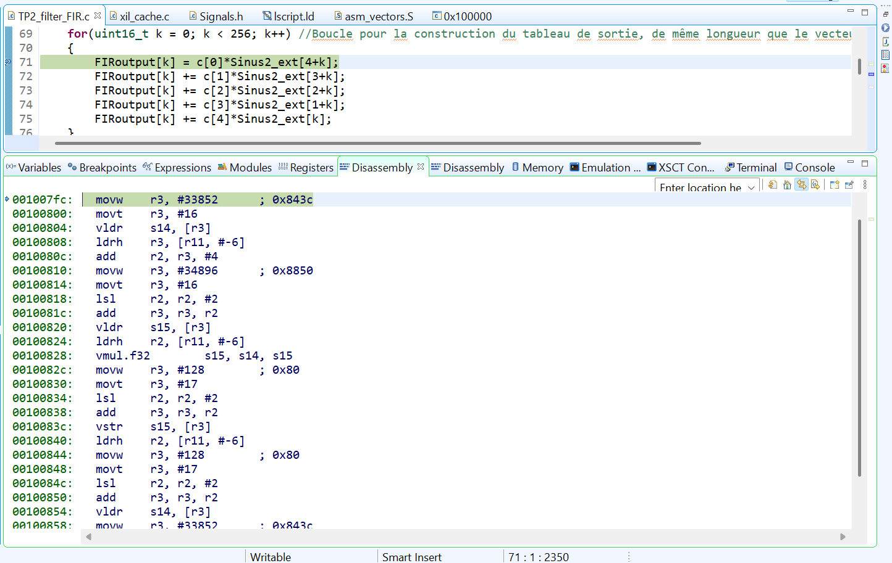

On remarque une différence de pratiquement 20000 cycles
33600/260 = 129
57000/256 = 222

On a donc diminué de quasiment 100 cycles / calcules de y[k]
Dans cours:
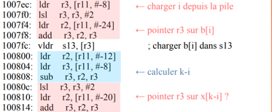

Cette boucle de 17 cycles disparaissent, et est répétée 5 fois, soit un gain de 17*5 = 85 cycles => L'ordre de grandeur est bon

Tracé MATLAB
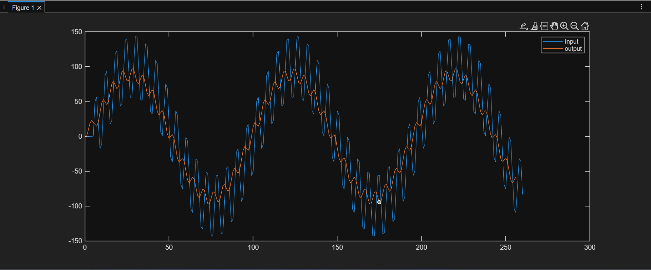

Même résultat que précédemment

FIR4

Code:

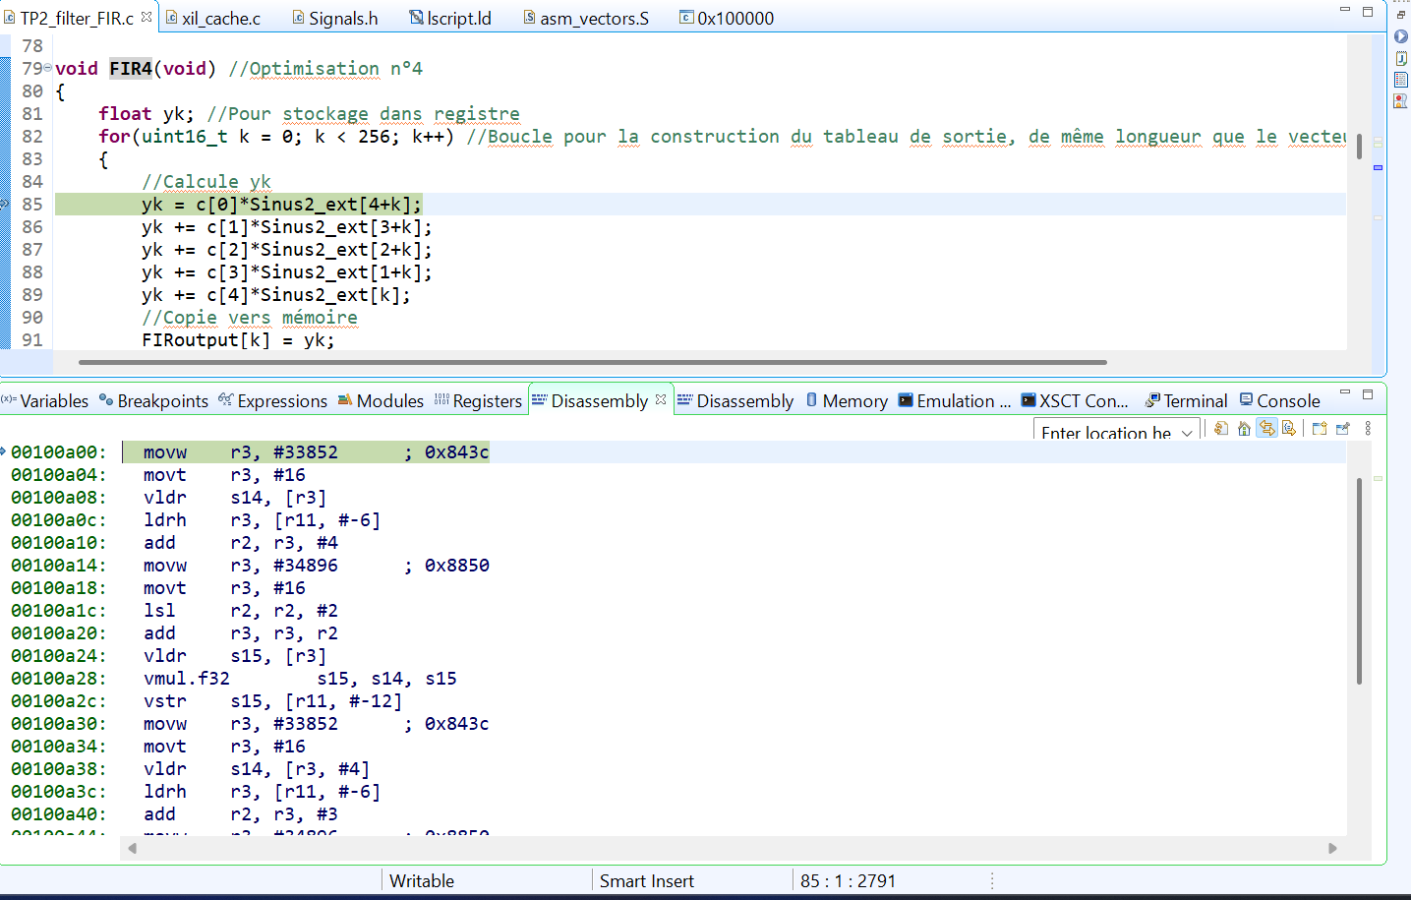

Nombres de cycles:
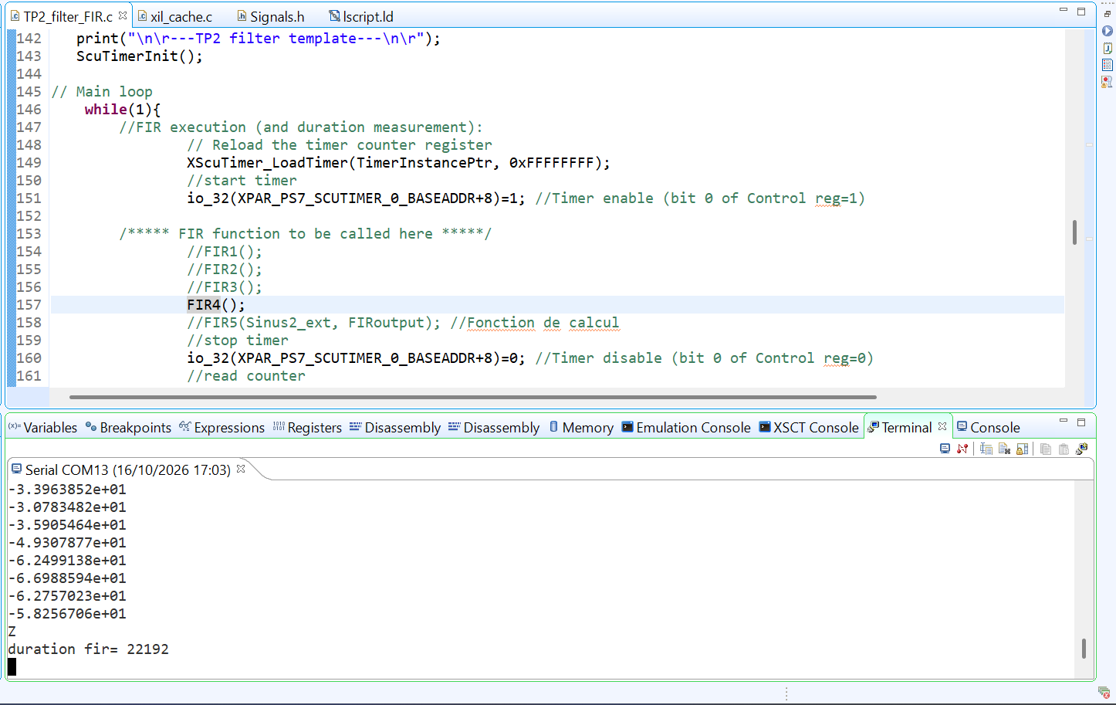

On a gagné quasiment 11000 cycles, soit une réduction de 33%
En remarquant qu'à chaque ligne, on un potentiel LDR STR par case c[i], x[k+i], y[k], in pert un tier du total d'opérations LDR STR réalisées

FIR5 sans optimisation
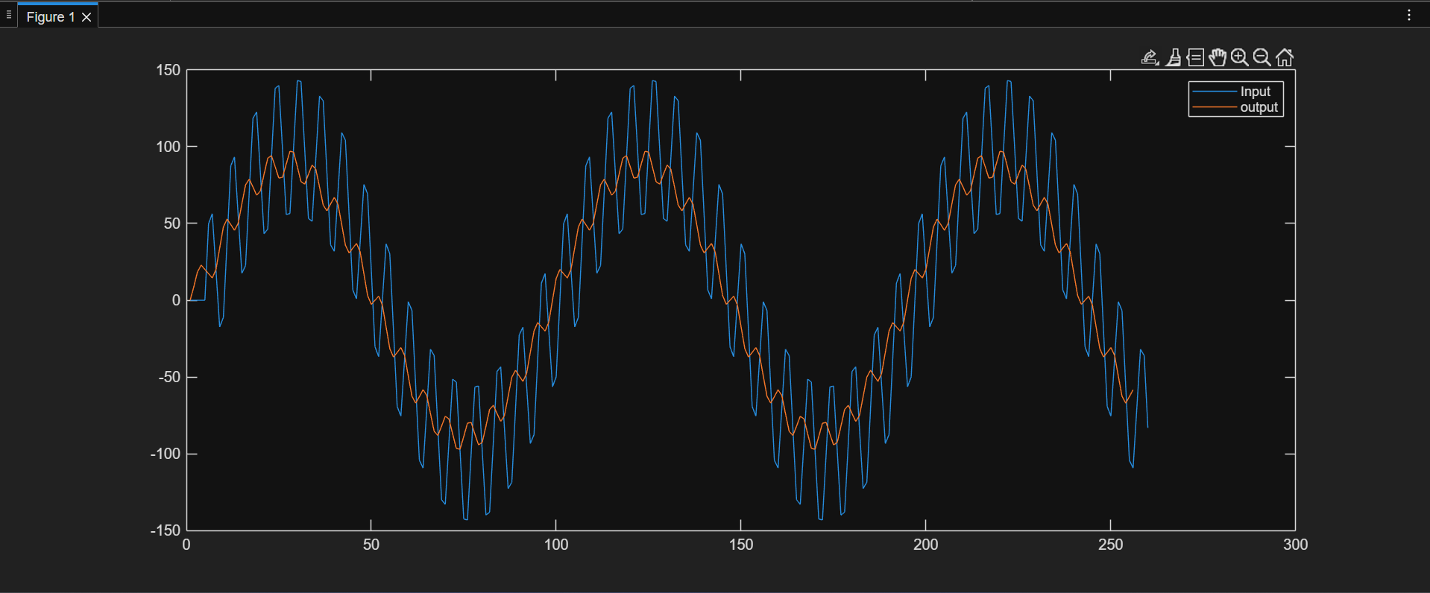
Code:
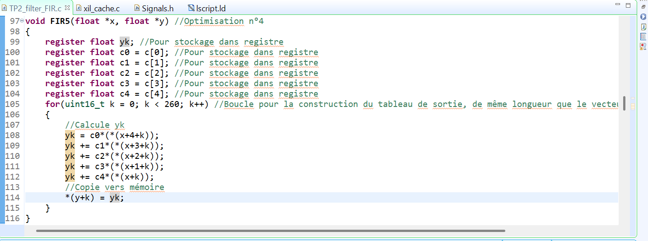

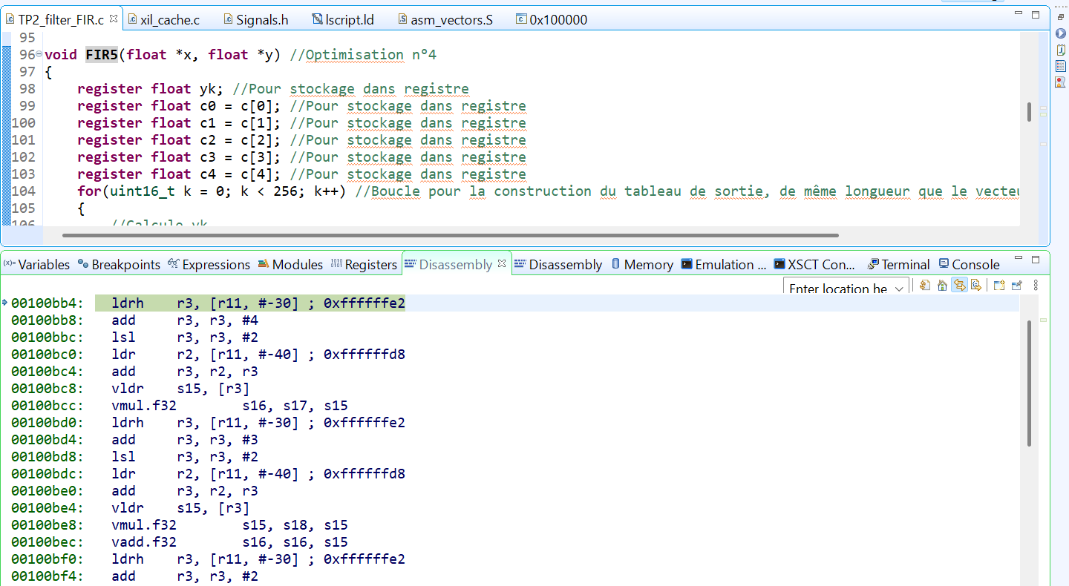

Cycles:
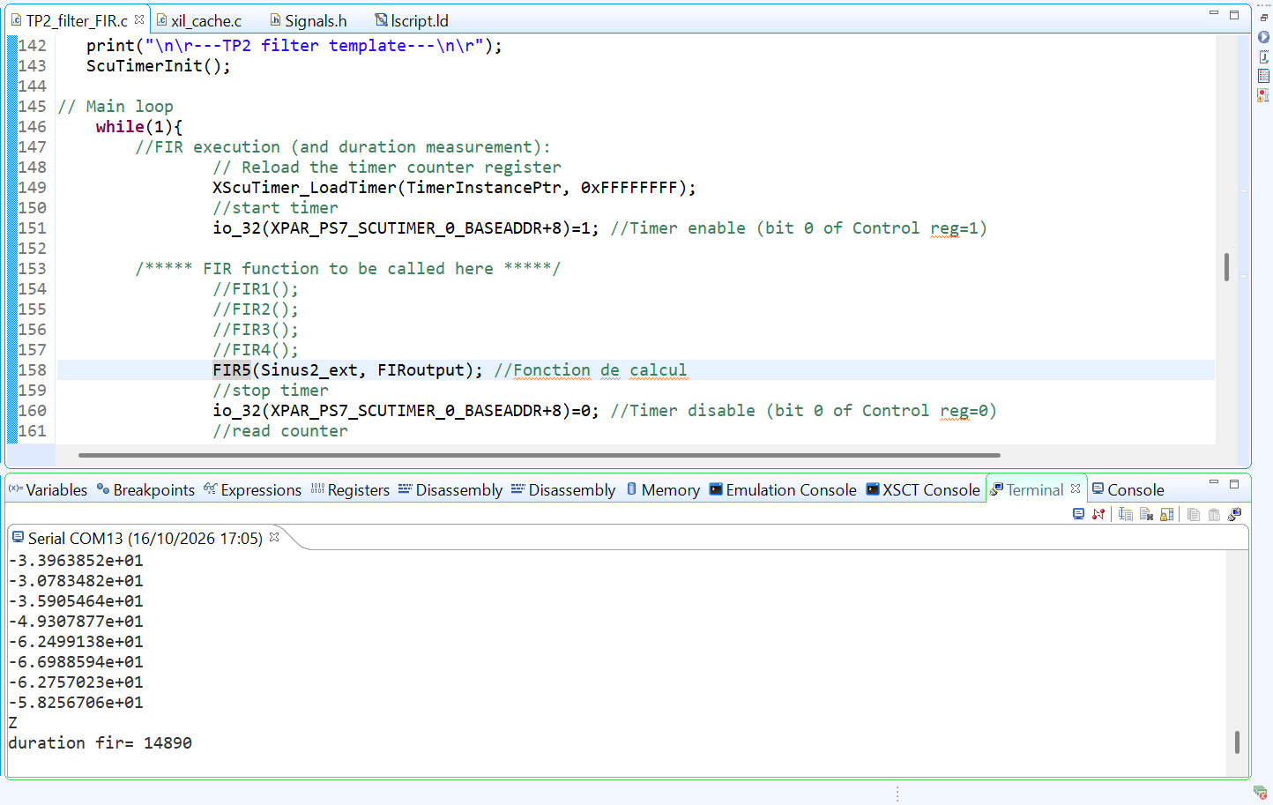

On a divisé le nombre de cycle par 2 par rapport au FIR4

FIR5 optimisation
